信用交易
融资融券市场交易数据统计(2023-09-21)

融资余额与A股指数走势对比图
 | A股指数 | 融资余额(亿元)
2023-09-21 | 3126.57 | 15,205.23
2023-09-20 | 3151.02 | 15,196.48
2023-09-19 | 3169.53 | 15,195.59
2023-09-18 | 3186.63 | 15,195.10
2023-09-15 | 3173.36 | 15,161.42
2023-09-14 | 3181.27 | 15,146.24
2023-09-13 | 3191.19 | 15,126.91
2023-09-12 | 3220.13 | 15,077.86
2023-09-11 | 3223.99 | 14,992.54
2023-09-08 | 3193.68 | 14,737.21
2023-09-07 | 3197.43 | 14,779.42
2023-09-06 | 3247.33 | 14,798.08
2023-09-05 | 3244.73 | 14,779.29
2023-09-04 | 3265.93 | 14,761.04
2023-09-01 | 3217.92 | 14,722.82
2023-08-31 | 3205.53 | 14,771.14
2023-08-30 | 3225.07 | 14,793.13
2023-08-29 | 3217.78 | 14,784.78
2023-08-28 | 3154.62 | 14,754.11
2023-08-25 | 3121.73 | 14,692.50
2023-08-24 | 3156.19 | 14,789.74
2023-08-23 | 3141.74 | 14,812.32
2023-08-22 | 3197.87 | 14,839.72
2023-08-21 | 3176.45 | 14,838.25
2023-08-18 | 3213.29 | 14,840.07
2023-08-17 | 3262.65 | 14,887.07
2023-08-16 | 3240.17 | 14,876.24
2023-08-15 | 3269.19 | 14,901.12
2023-08-14 | 3285.71 | 14,903.78
2023-08-11 | 3292.39 | 14,904.00
2023-08-10 | 3361.11 | 14,957.48
2023-08-09 | 3354.80 | 14,963.65
2023-08-08 | 3374.61 | 14,985.13
2023-08-07 | 3386.13 | 14,985.67
2023-08-04 | 3408.62 | 14,930.94
2023-08-03 | 3395.84 | 14,925.67
2023-08-02 | 3380.46 | 14,908.83
2023-08-01 | 3395.58 | 14,878.99
2023-07-31 | 3403.36 | 14,860.71
2023-07-28 | 3378.95 | 14,790.24
2023-07-27 | 3325.87 | 14,821.44
2023-07-26 | 3339.79 | 14,835.54
2023-07-25 | 3352.20 | 14,848.96
2023-07-24 | 3279.70 | 14,853.03
2023-07-21 | 3287.66 | 14,853.70
2023-07-20 | 3291.21 | 14,905.75
2023-07-19 | 3323.62 | 14,956.57
2023-07-18 | 3328.72 | 14,954.80
2023-07-17 | 3336.55 | 14,953.66
2023-07-14 | 3354.90 | 14,931.49
...
标的证券 | 融资融券余额（亿元） | 融资余额（亿元） | 融券余额（亿元） | 融资买入额（亿元） | 融资融券规模变化（亿元） | 融资余额增幅(‰) | 融券余额增幅(%)
统计数据 | 16,079.89 | 15,205.23 | 872.01 | 423.39 | 0.00 | 0.58 | -1.00

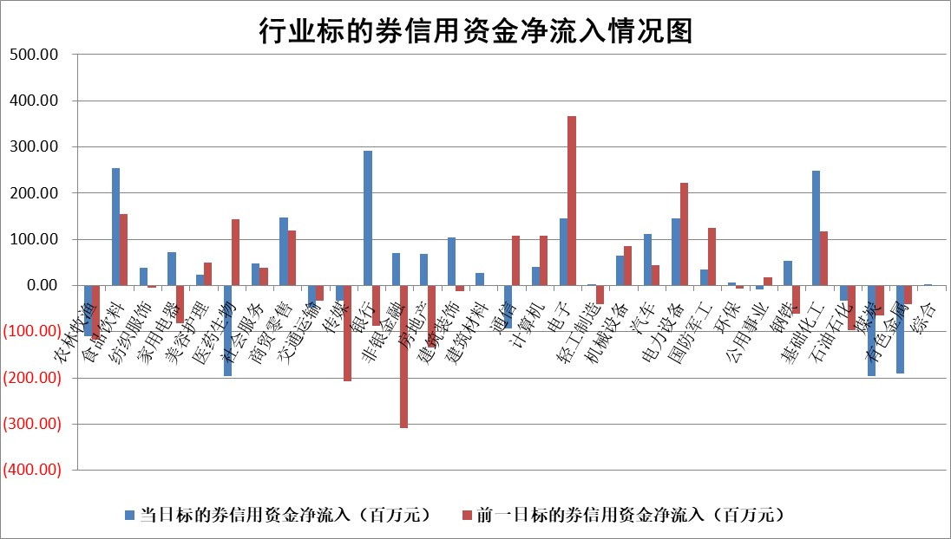

 |  |  |  |  |  |  |  | 2

标的基金代码 | 标的基金简称 | 融资余额/市值(%) | 融资余额增幅(%) | 融资买入额/成交金额(%) | （融资余额净增额-融券余额净增额）/市值(‱) | 融券余额降幅(%) | ABS[（融资余额净增额-融券余额净增额）/市值净增额-1](%)
159902 | 华夏中小板ETF | 0.00 | 0.00 | 0.00 | 0.00 | 0.00 | 100.00
159915 | 易方达创业板ETF | 3.37 | -5.25 | 150756.41 | -17.82 | 5.00 | 75.14
159919 | 嘉实沪深300ETF | 3.78 | 2.57 | 16.47 | 8.36 | -27.52 | 125.63
159920 | 华夏恒生ETF | 67.11 | -0.07 | 3.87 | -4.56 | 1.39 | 96.32
159922 | 嘉实中证500ETF | 1.28 | -30.40 | 1139.31 | -56.10 | -0.19 | 559.20
159925 | 南方沪深300ETF | 0.07 | 1.04 | 0.01 | 0.07 | 0.00 | 100.09
159928 | 消费ETF | 1.03 | 3.29 | 4.25 | 6.57 | 29.62 | 103.74
159934 | 易方达黄金ETF | 259.79 | -0.23 | 8.94 | -58.88 | 0.00 | 414.98
159939 | 全指信息技术ETF | 0.86 | -1.49 | 58.34 | -1.28 | 0.20 | 99.01
159940 | 全指金融地产ETF | 0.10 | 2.60 | 0.01 | 0.26 | 0.00 | 100.27
159995 | 半导体芯片ETF | 3.15 | 0.66 | 120.05 | 1.77 | -2.56 | 190.15
159997 | 天弘中证电子ETF | 1.65 | 0.58 | 2.28 | 0.58 | -0.94 | 101.35
159998 | 天弘中证计算机主题ETF | 0.63 | -2.36 | 0.01 | -1.06 | 1.17 | 91.41
510050 | 华夏上证50ETF | 9.03 | -0.95 | 111.08 | -3.87 | 34.65 | 96.44
510180 | 华安上证180ETF | 0.49 | 0.47 | 2.52 | 0.28 | 6.62 | 100.33
510880 | 华泰柏瑞红利ETF | 0.30 | -2.05 | 2.14 | -0.12 | 16.33 | 99.72
510900 | 易方达恒生H股ETF | 89.18 | -0.15 | 10.12 | -13.48 | 0.00 | 89.58
511010 | 5年期国债ETF | 9.98 | 0.01 | 0.15 | 0.08 | 0.00 | 98.97
511380 | 可转债及可交换债券ETF | 4.55 | 1.49 | 2.64 | 6.67 | 0.00 | 94.18
512000 | 全指证券ETF | 7.82 | 0.95 | 32.15 | 8.59 | 1.85 | 126.73
512010 | 沪深300医药卫生ETF | 4.54 | 2.29 | 89.48 | 10.25 | 0.73 | 114.55
512070 | 沪深300非银ETF | 2.10 | -2.78 | 50.84 | -5.83 | 2.31 | 95.62
512400 | 南方中证申万有色金属ETF | 1.50 | 1.35 | 0.76 | -0.51 | -12.14 | 99.57
512580 | 广发中证环保产业ETF | 1.31 | -1.17 | 0.13 | -1.49 | 0.86 | 98.29
512660 | 国泰中证军工ETF | 3.55 | -0.65 | 16.98 | -1.44 | 3.72 | 120.91
512800 | 华宝中证银行ETF | 14.13 | -0.50 | 2.38 | -5.43 | 4.46 | 92.86
512980 | 广发中证传媒ETF | 1.14 | 1.06 | 111.91 | 1.34 | 0.82 | 100.99
515030 | 华夏中证新能源汽车ETF | 2.58 | 0.38 | 33.20 | 5.84 | 22.01 | 105.54
515050 | 华夏中证5G通信主题ETF | 1.38 | 0.25 | 4.98 | -0.12 | -9.74 | 100.43
515070 | 华夏中证人工智能ETF | 3.48 | 0.64 | 1.23 | 2.22 | 0.11 | 121.02
标的股票比较指标 |  | 融资余额/流通A股市值(%) | 融资余额增幅(%) | 融资买入额/成交金额(%) | （融资余额净增额-融券余额净增额）/流通A股市值(‱) | 融券余额降幅(%) | ABS[（融资余额净增额-融券余额净增额）/流通A股市值净增额-1](%)
前十名标的个股 |  | 宋都股份 | 光弘科技 | 怡亚通 | 中核钛白 | 苏州科达 | 晶雪节能
 |  | 美好置业 | 龙头股份 | 大地熊 | 光弘科技 | 福立旺 | 深圳瑞捷
 |  | 中天金融 | 紫建电子 | 贝因美 | 紫建电子 | 景兴纸业 | 松原股份
 |  | 庞大集团 | 科力尔 | 大连重工 | 科力尔 | 亚星客车 | 侨源股份
 |  | 泽达易盛 | 格林精密 | 中金辐照 | 翰宇药业 | 博俊科技 | 厦门港务
 |  | 蓝光发展 | 博亚精工 | 侨源股份 | 博亚精工 | 汉森制药 | 中成股份
 |  | 仁东控股 | 翰宇药业 | 太阳电缆 | 博俊科技 | 复旦张江 | 康平科技
 |  | 亿田智能 | 拓荆科技 | 亚辉龙 | 龙头股份 | 国脉科技 | 卓创资讯
 |  | 万得凯 | 德迈仕 | 星光农机 | 德迈仕 | 明冠新材 | 鼎阳科技
 |  | 大立科技 | 森麒麟 | 中泰化学 | 大富科技 | 凯龙股份 | 玉马遮阳
后十名标的个股 |  | 天沃科技 | 盐津铺子 | 恒宇信通 | 强瑞技术 | 冠城大通 | 森赫股份
 |  | 金圆股份 | 百洋医药 | 天沃科技 | 创耀科技 | 德林海 | 森麒麟
 |  | 哈工智能 | 美好医疗 | 金圆股份 | 阿尔特 | 交运股份 | 同飞股份
 |  | 正邦科技 | 强瑞技术 | 哈工智能 | 百洋医药 | 安联锐视 | 霍普股份
 |  | 华铁股份 | 超卓航科 | 正邦科技 | 美好医疗 | 海正生材 | 中元股份
 |  | 阳光城 | 百克生物 | 华铁股份 | 汉马科技 | 中核科技 | 聚胶股份
 |  | 紫鑫药业 | 辽港股份 | 阳光城 | 中路股份 | 容知日新 | 北路智控 | ;
 |  | 中国中期 | 霍莱沃 | 紫鑫药业 | 超卓航科 | 海航科技 | 天海防务
 |  | 慧辰股份 | 奕瑞科技 | 中国中期 | 先惠技术 | 益佰制药 | 石英股份
 |  | 新华联 | 世嘉科技 | 慧辰股份 | 争光股份 | 广日股份 | 唯科科技
说明：1.以上普通交易数据和信用交易数据皆以交易日收盘后数据为基准；2.上述标的证券总数据只计算标的证券市场总数据，不包括从标的证券中调出去标的证券数据，所以与交易所公布的总值略有不同； 3.上述行业采用申万一级行业分类；4.以上标的基金和标的个股中比较的6个指标值中：前5个（从左至右）为正向指标，值越大排名越靠前；第6个为逆向指标，值越小，排名越靠前；5.第6个指标中ABS[]表示求绝对值，其主要用于考量信用资金相对净流入对股价相对净变化的贡献程度；6.数据来源：wind，交易所。

 | 证券代码 | 新增融资余额 | 融资买入额 | 融资买入增幅前10
远大智能 | 002689 | 28175353 | 42268582 | 199%
亚太股份 | 002284 | 21555247 | 34242865 | 82%
赛诺医疗 | 688108 | 72122899 | 101076547 | 78%
湖南发展 | 000722 | 66023557 | 137112987 | 75%
柘中股份 | 002346 | 14584119 | 36845980 | 58%
国城矿业 | 000688 | 24683149 | 48240585 | 54%
兆新股份 | 002256 | 1985058 | 4066269 | 52%
凯美特气 | 002549 | 33806472 | 61340055 | 52%
华昌达 | 300278 | 13474542 | 19303225 | 48%
新华联 | 000620 | 27311937 | 39201759 | 43%

 | 证券代码 | 新增融资余额 | 融资买入额 | 融资买入增幅前10
兔宝宝 | 002043 | 73310337 | 89923983 | 334%
捷昌驱动 | 603583 | 26026415 | 31686727 | 262%
湘财股份 | 600095 | 94196837 | 132280449 | 252%
中谷物流 | 603565 | 49103883 | 60098371 | 234%
中青宝 | 300052 | 24215352 | 31377809 | 98%
顾家家居 | 603816 | 138518545 | 188424210 | 78%
喜临门 | 603008 | 31503289 | 48351944 | 77%
财信发展 | 000838 | 10831830 | 17666790 | 74%
苏州银行 | 002966 | 10578096 | 19143736 | 72%
金诚信 | 603979 | 23858538 | 36098133 | 60%

